Sheet1
◎：100個以上
〇：20~99個
△：19個
×：欠品
NICI Cosmetics在庫＆オーダーシート
 |  |  |  |  |  |  |  |  | 貴社名
 |  |  |  |  |  |  |  |  | ご担当者名
 |  |  |  |  |  |  |  |  | ご連絡先
 |  |  |  |  |  |  |  |  | ㈱アントレックス
 |  |  |  |  |  |  |  |  | 2022-08-05
展開イメージ | 単品画像 | 商品CD | 商品名 | JAN | ロット | 税抜き上代 | 税込上代 | ご注文数 | 在庫状況 | 備考
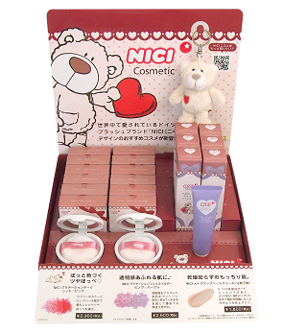 BB(キーリング)は什器に含まれていません |  | 4582632752251 | NICI ｸﾞﾗﾃﾞｰｼｮﾝﾁｰｸ ﾚｯﾄﾞ/ﾋﾟﾝｸ | 4582632752251 | 3 | ¥2,091 | ¥2,300 |  | ◎ |  | 0
 |  | 4582632752244 | NICI ｸﾞﾗﾃﾞｰｼｮﾝﾌｪｲｽﾊﾟｳﾀﾞｰ PK/PU | 4582632752244 | 3 | ¥2,273 | ¥2,500 |  | ◎ |  | 0
 |  | 4582632752336 | NICI ﾒｲｸｱｯﾌﾟﾍﾞｰｽｸﾘｰﾑ ﾍﾞﾋﾞｰﾋﾟﾝｸ | 4582632752336 | 3 | ¥1,637 | ¥1,800 |  | ◎ |  | 0
 |  | 4992831600664 | NICIｺｽﾒ ﾌｪｲｽﾊﾟｳﾀﾞｰ･ﾁｰｸ･ﾍﾞｰｽｸﾘｰﾑ什器 | 4992831600664 | 3 | ¥0 | ¥0 |  | ◎ | 上記3商品×2ロット 初回ご注文時にご提供 | 0
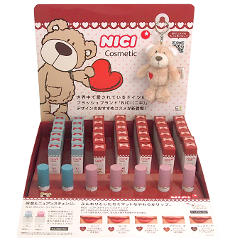 BB(キーリング)は什器に含まれていません |  | 4582632752343 | NICI ｸﾞﾛｯｼｰﾘｯﾌﾟﾊﾞｰﾑ ﾌﾞﾙｰ/ﾋﾟﾝｸ | 4582632752343 | 3 | ¥2,091 | ¥2,300 |  | ◎ |  | 0
 |  | 4582632752350 | NICI ｸﾞﾛｯｼｰﾘｯﾌﾟﾊﾞｰﾑ ﾋﾟﾝｸ/ﾋﾟﾝｸ | 4582632752350 | 3 | ¥2,091 | ¥2,300 |  | ◎ |  | 0
 |  | 4580255659759 | NICI ｿﾌﾄｽﾃｲﾝﾘｯﾌﾟｽﾃｨｯｸ RD ﾘｰﾍﾞ | 4580255659759 | 3 | ¥1,637 | ¥1,800 |  | ◎ |  | 0
 |  | 4580255659766 | NICI ｿﾌﾄｽﾃｲﾝﾘｯﾌﾟｽﾃｨｯｸ RP ﾛｰｻﾞ | 4580255659766 | 3 | ¥1,637 | ¥1,800 |  | ◎ |  | 0
 |  | 4580255659773 | NICI ｿﾌﾄｽﾃｲﾝﾘｯﾌﾟｽﾃｨｯｸ BP ﾌﾟﾌﾗ | 4580255659773 | 3 | ¥1,637 | ¥1,800 |  | ◎ |  | 0
 |  | 4582632740012 | NICI ｿﾌﾄｽﾃｲﾝﾘｯﾌﾟｽﾃｨｯｸ BO ｱﾌﾟﾘｺｰｾﾞ | 4582632740012 | 3 | ¥1,637 | ¥1,800 |  | ◎ |  | 0
 |  | 4582632740029 | NICI ｿﾌﾄｽﾃｲﾝﾘｯﾌﾟｽﾃｨｯｸ BR ｼｮｺﾗｰﾃﾞ | 4582632740029 | 3 | ¥1,637 | ¥1,800 |  | ◎ |  | 0
 |  | 4992831600657 | NICIｺｽﾒ ﾘｯﾌﾟｽﾃｨｯｸ･ﾘｯﾌﾟﾊﾞｰﾑ什器 | 4992831600657 | 3 | ¥0 | ¥0 |  | ◎ | リップ7商品×2ロット 初回ご注文時にご提供 | 0
 |  |  | ご注文合計（税抜上代） |  |  | ¥0

